Feuil4
SUIVI DES ARRETS DE TRAVAIL

NOM | PRENOM | Date de naissance | Âge | ETP | Fonction | Date d'entrée | Ancienneté | SERVICES | Initial ou Polongation | Du | Au | Motif de l'arrêt | Nb de jours de carence | Coût de la carence | Nb de jours ouvrés sans les fériés
DUPON | Pierre | 1974-09-17 | 41 ans, 2 mois, 23 jours |  |  | 2011-11-04 | 4 | SERVICE 1 | Initial | 2015-11-02 | 2015-11-15 |  | 3 |  | 10
 |  |  |  |  |  |  |  |  | Prolongation | 2015-11-16 | 2015-11-30 |  | 3 |  | 11
 |  |  |  |  |  |  |  |  |  | 2016-03-21 | 2016-03-31 |  |  |  | 8

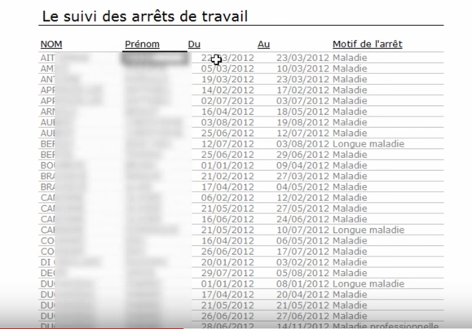

 | Calendrier |  |  | Jours fériés |  | Date 1 | Date 2 | Nb jours | Nb jours bornés
 | 2015-12-14 | lundi |  | 2015-12-25 |  | 2015-12-22 | 2015-12-22 | 1 | 1
 | 2015-12-15 | mardi |  | 2016-01-01 |  | 2015-12-22 | 2015-12-23 | 2 | 2
 | 2015-12-16 | mercredi |  | 2016-03-28 |  | 2015-12-22 | 2015-12-24 | 3 | 3
 | 2015-12-17 | jeudi |  | 2016-05-05 |  | 2015-12-22 | 2015-12-25 | 3 | 3
 | 2015-12-18 | vendredi |  | 2016-05-08 |  | 2015-12-22 | 2015-12-26 | 3 | 3
 | 2015-12-19 | samedi |  | 2016-05-16 |  | 2015-12-22 | 2015-12-27 | 3 | 3
 | 2015-12-20 | dimanche |  | 2016-07-14 |  | 2015-12-22 | 2015-12-28 | 4 | 3
 | 2015-12-21 | lundi |  | 2016-08-15 |  | 2015-12-22 | 2015-12-29 | 5 | 3
 | 2015-12-22 | mardi |  | 2016-11-01 |  | 2015-12-22 | 2015-12-30 | 6 | 3
 | 2015-12-23 | mercredi |  | 2016-11-11 |  | 2015-12-22 | 2015-12-31 | 7 | 3
 | 2015-12-24 | jeudi |  | 2016-12-25 |  | 2015-12-22 | 2016-01-01 | 7 | 3
 | 2015-12-25 | vendredi |  |  |  | 2015-12-22 | 2016-01-02 | 7 | 3
 | 2015-12-26 | samedi |  |  |  | 2015-12-22 | 2016-01-03 | 7 | 3
 | 2015-12-27 | dimanche |  |  |  | 2015-12-22 | 2016-01-04 | 8 | 3
 | 2015-12-28 | lundi |  |  |  | 2015-12-22 | 2016-01-05 | 9 | 3
 | 2015-12-29 | mardi
 | 2015-12-30 | mercredi
 | 2015-12-31 | jeudi
 | 2016-01-01 | vendredi
 | 2016-01-02 | samedi
 | 2016-01-03 | dimanche
 | 2016-01-04 | lundi

